Pivot_Table_climatelog
Average of min_airtemp | Column Labels
Row Labels | Future_Climate | SpinUp_Climate | Grand Total
1895 | 4.7975 | 4.7975 | 4.7975
1896 | 5.4458333333 | 5.4458333333 | 5.4458333333
1897 | 4.9441666667 | 4.9441666667 | 4.9441666667
1898 | 5.2808333333 | 5.2808333333 | 5.2808333333
1899 | 4.9441666667 | 4.9441666667 | 4.9441666667
1900 | 6.25 | 6.25 | 6.25
1901 | 5.3875 | 5.3875 | 5.3875
1902 | 5.8775 | 5.8775 | 5.8775
1903 | 4.34 | 4.34 | 4.34
1904 | 3.8833333333 | 3.8833333333 | 3.8833333333
1905 | 5.6116666667 | 5.6116666667 | 5.6116666667
1906 | 6.2475 | 6.2475 | 6.2475
1907 | 4.7558333333 | 4.7558333333 | 4.7558333333
1908 | 6.8533333333 | 6.8533333333 | 6.8533333333
1909 | 6.0425 | 6.0425 | 6.0425
1910 | 6.285 | 6.285 | 6.285
1911 | 5.7433333333 | 5.7433333333 | 5.7433333333
1912 | 4.5683333333 | 4.5683333333 | 4.5683333333
1913 | 5.6925 | 5.6925 | 5.6925
1914 | 5.8425 | 5.8425 | 5.8425
1915 | 6.7941666667 | 6.7941666667 | 6.7941666667
1916 | 4.9008333333 | 4.9008333333 | 4.9008333333
1917 | 4.5566666667 | 4.5566666667 | 4.5566666667
1918 | 6.3 | 6.3 | 6.3
1919 | 6.1958333333 | 6.1958333333 | 6.1958333333
1920 | 6.3633333333 | 6.3633333333 | 6.3633333333
1921 | 7.6508333333 | 7.6508333333 | 7.6508333333
1922 | 6.8925 | 6.8925 | 6.8925
1923 | 6.14 | 6.14 | 6.14
1924 | 5.0291666667 | 5.0291666667 | 5.0291666667
1925 | 6.3416666667 | 6.3416666667 | 6.3416666667
1926 | 5.4758333333 | 5.4758333333 | 5.4758333333
1927 | 5.655 | 5.655 | 5.655
1928 | 6.7525 | 6.7525 | 6.7525
1929 | 5.1316666667 | 5.1316666667 | 5.1316666667
1930 | 6.8025 | 6.8025 | 6.8025
1931 | 9.335 | 9.335 | 9.335
1932 | 6.0558333333 | 6.0558333333 | 6.0558333333
1933 | 5.925 | 5.925 | 5.925
1934 | 6.3116666667 | 6.3116666667 | 6.3116666667
1935 | 6.1391666667 | 6.1391666667 | 6.1391666667
1936 | 4.7191666667 | 4.7191666667 | 4.7191666667
1937 | 5.4708333333 | 5.4708333333 | 5.4708333333
1938 | 7.1758333333 | 7.1758333333 | 7.1758333333
1939 | 6.6366666667 | 6.6366666667 | 6.6366666667
1940 | 6.3575 | 6.3575 | 6.3575
1941 | 8.1241666667 | 8.1241666667 | 8.1241666667
1942 | 6.9491666667 | 6.9491666667 | 6.9491666667
1943 | 5.5983333333 | 5.5983333333 | 5.5983333333
1944 | 7.625 | 7.625 | 7.625
1945 | 6.1316666667 | 6.1316666667 | 6.1316666667
1946 | 6.6108333333 | 6.6108333333 | 6.6108333333
1947 | 6.3766666667 | 6.3766666667 | 6.3766666667
1948 | 5.8058333333 | 5.8058333333 | 5.8058333333
1949 | 6.4083333333 | 6.4083333333 | 6.4083333333
1950 | 4.0825 | 4.0825 | 4.0825
1951 | 5.4091666667 | 5.4091666667 | 5.4091666667
1952 | 7.0266666667 | 7.0266666667 | 7.0266666667
1953 | 7.3808333333 | 7.3808333333 | 7.3808333333
1954 | 7.0475 | 7.0475 | 7.0475
1955 | 6.2558333333 | 6.2558333333 | 6.2558333333
1956 | 5.9516666667 | 5.9516666667 | 5.9516666667
1957 | 6.0216666667 | 6.0216666667 | 6.0216666667
1958 | 6.4441666667 | 6.4441666667 | 6.4441666667
1959 | 6.4441666667 | 6.4441666667 | 6.4441666667
1960 | 6.5233333333 | 6.5233333333 | 6.5233333333
1961 | 7.3408333333 | 7.3408333333 | 7.3408333333
1962 | 6.6058333333 | 6.6058333333 | 6.6058333333
1963 | 6.7041666667 | 6.7041666667 | 6.7041666667
1964 | 6.3933333333 | 6.3933333333 | 6.3933333333
1965 | 5.4608333333 | 5.4608333333 | 5.4608333333
1966 | 5.8991666667 | 5.8991666667 | 5.8991666667
1967 | 5.5366666667 | 5.5366666667 | 5.5366666667
1968 | 7.2475 | 7.2475 | 7.2475
1969 | 6.8525 | 6.8525 | 6.8525
1970 | 6.1966666667 | 6.1966666667 | 6.1966666667
1971 | 6.2641666667 | 6.2641666667 | 6.2641666667
1972 | 5.4933333333 | 5.4933333333 | 5.4933333333
1973 | 8.36 | 8.36 | 8.36
1974 | 6.8641666667 | 6.8641666667 | 6.8641666667
1975 | 6.935 | 6.935 | 6.935
1976 | 5.7316666667 | 5.7316666667 | 5.7316666667
1977 | 7.6708333333 | 7.6708333333 | 7.6708333333
1978 | 6.1608333333 | 6.1608333333 | 6.1608333333
1979 | 5.8783333333 | 5.8783333333 | 5.8783333333
1980 | 6.6616666667 | 6.6616666667 | 6.6616666667
1981 | 7.8925 | 7.8925 | 7.8925
1982 | 6.23 | 6.23 | 6.23
1983 | 7.9608333333 | 7.9608333333 | 7.9608333333
1984 | 7.4225 | 7.4225 | 7.4225
1985 | 5.6825 | 5.6825 | 5.6825
1986 | 7.7491666667 | 7.7491666667 | 7.7491666667
1987 | 9.5 | 9.5 | 9.5
1988 | 6.8208333333 | 6.8208333333 | 6.8208333333
1989 | 5.7375 | 5.7375 | 5.7375
1990 | 7.4875 | 7.4875 | 7.4875
1991 | 7.67 | 7.67 | 7.67
1992 | 7.6441666667 | 7.6441666667 | 7.6441666667
1993 | 6.4758333333 | 6.4758333333 | 6.4758333333
1994 | 7.4716666667 | 7.4716666667 | 7.4716666667
1995 | 6.9066666667 | 6.9066666667 | 6.9066666667
1996 | 5.2983333333 | 5.2983333333 | 5.2983333333
1997 | 7.0208333333 | 7.0208333333 | 7.0208333333
1998 | 9.6233333333 | 9.6233333333 | 9.6233333333
1999 | 8.6166666667 | 8.6166666667 | 8.6166666667
2000 | 7.27 | 7.27 | 7.27
2001 | 8.2175 | 8.2175 | 8.2175
2002 | 7.63 | 7.63 | 7.63
2003 | 6.99 | 6.99 | 6.99
2004 | 6.8875 | 6.8875 | 6.8875
2005 | 7.8691666667 | 7.8691666667 | 7.8691666667
2006 | 8.7766666667 | 8.7766666667 | 8.7766666667
2007 | 7.7875 | 7.7875 | 7.7875
2008 | 6.1191666667 | 6.1191666667 | 6.1191666667
2009 | 6.9433333333 | 6.9433333333 | 6.9433333333
2010 | 8.3483333333 | 8.3483333333 | 8.3483333333
2011 | 7.8316666667 | 7.8316666667 | 7.8316666667
2012 | 9.1758333333 | 9.1758333333 | 9.1758333333
Grand Total | 6.5036864407 | 6.5036864407 | 6.5036864407

Pivot_monthlylog
 | Total
1 | -5.185
2 | -2.529
3 | 4.719
4 | 13.763
5 | 20.521
6 | 25.666
7 | 28.53
8 | 27.173
9 | 22.114
10 | 15.985
11 | 6.712
12 | -1.607
(blank)
Row Labels | Average of airtemp
1 | -5.185
2 | -2.529
3 | 4.719
4 | 13.763
5 | 20.521
6 | 25.666
7 | 28.53
8 | 27.173
9 | 22.114
10 | 15.985
11 | 6.712
12 | -1.607
(blank)
Grand Total | 12.9885

Pivot_InputOutputFiles
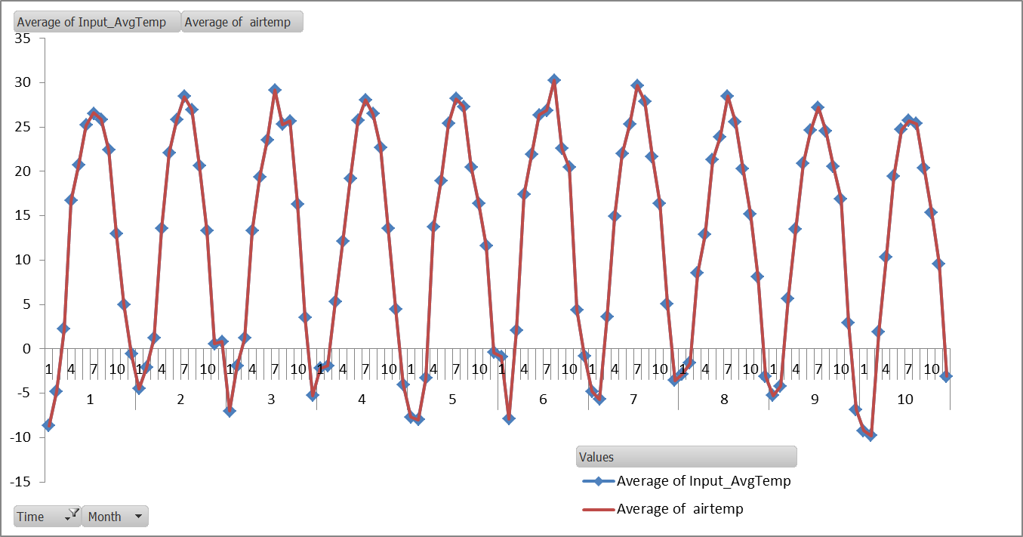
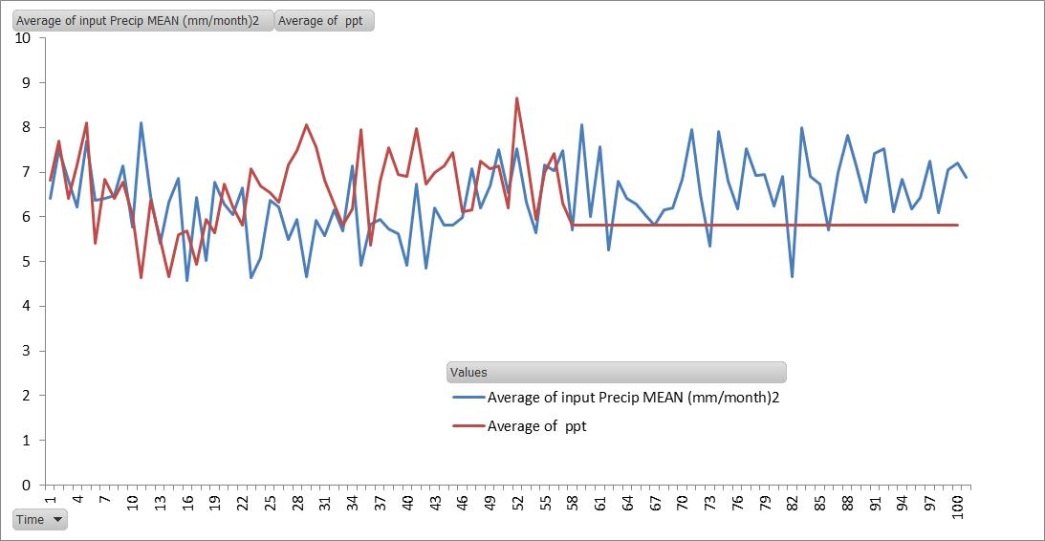
Row Labels | Average of Input_AvgTemp | Average of airtemp | Outputs are the same as inputs
1 | 11.964005225 | 11.966666667
2 | 12.237349221 | 12.241666667
3 | 11.944782229 | 11.941666667
4 | 12.45810412 | 12.466666667
5 | 11.888150081 | 11.883333333
6 | 13.568652055 | 13.566666667
7 | 12.701518332 | 12.708333333
8 | 13.054890937 | 13.066666667
9 | 11.706705179 | 11.708333333
10 | 10.901498991 | 10.908333333
Grand Total | 12.242565637 | 12.245833333

